Sheet1
GAN type | lr_d | lr_g | batch size | dg_r | opt | input_dim | latent factor | structure | case # | epochs | 开始成圈（有向圈边聚集的趋势） | 基本成圈（基本覆盖到所有最终收敛或曾经收敛到的簇） | 基本成簇（可区分出簇，簇间连接细于簇聚集） | 覆盖簇数 | 簇定位精准度 | 簇间分布均匀度 | collapse 程度 | 簇间区分度 | JSD趋势 | JSD收敛值 | 损失趋势 | 学习过程现象备注 | 图1 | 图2 | 图3
WGAN | 1.00E-03 | 1.00E-03 | 64 | 1 | SGD | 2 | 5 | 1 | 0 | 10000 | 3400 | 3800 | 6500-7500 | 8 |  | 1簇概率较高，其余均匀 |  | 清晰 | 3200-6000较快下降，后缓降 | 0.18
 |  |  |  |  |  |  |  |  | 1 |  | 2500-2600 | 2900-3000 | 6200-6600 | 8 |  | 较均匀 |  | 清晰 | 2400-5600较快下降，后缓降 | 0.18
 |  |  |  |  |  |  |  |  | 2 |  | 2800-2900 | 3100-3300 | 5000-5600 | 8 |  | 1簇概率较高，其余均匀 |  | 较清晰 | 2400后较快下降，后缓降 | 0.18-0.19 |  | 相较前两case，簇间有牵连，但G loss比前两例均低（7.8 对 11）
WGAN | 1.00E-03 | 1.00E-03 | 64 | 1 | SGD | 2 | 5 | 2 | 0 | 10000 | 1500 | 1800-2000 | 4000-4500 | 8 |  | 6簇概率较高且较均匀，其余均匀但略稀疏 |  | 清晰 | 1000-2400较快下降，后平缓且小幅抖动 | 0.19-0.2 |  | G loss 降至2.0
 |  |  |  |  |  |  |  |  | 1 |  | 1000 | 1600-1700 | 4000-4600 | 8 |  | 1簇概率较高，其余均匀 |  | 清晰 | 600后较快下降，后趋于平稳且小幅抖动 | 0.2-0.21 |  | G loss 降至12.5
 |  |  |  |  |  |  |  |  | 2 |  | 1800 | 2000 | 4000-4600 | 8 |  | 1簇概率较高，另1簇次高，其余均匀 |  | 清晰 | 1500后下降，后趋于平稳且小幅抖动 | 0.2 |  | G loss 降至 1.1
WGAN | 1.00E-03 | 1.00E-03 | 64 | 3 | SGD | 2 | 5 | 1 | 0 | 10000 | 2400 | 2800-2900 | 5200-5600 | 8 |  | 较均匀 |  | 较清晰 |  | 0.19-0.20 |  | G loss 降至13 | 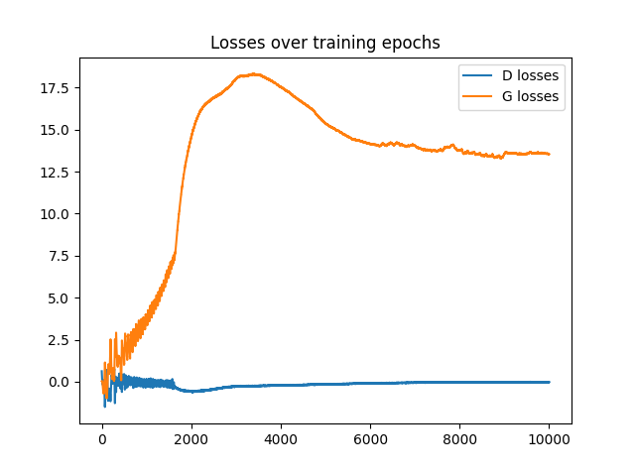
 |  |  |  |  |  |  |  |  | 1 |  | 3200 | 3800-3900 | 6100-7000 | 8 |  | 1簇概率较高，5簇次高，其余较低且均匀 |  | 有较明显牵连 |  | 0.19-0.20 |  | G loss 降至13-14
 |  |  |  |  |  |  |  |  | 2 |  | 3600 | 3900-4100 | 6900-8000 | 8 |  | 1簇概率极高，其余较低且均匀 |  | 清晰 |  | 0.19 |  | G loss 降至16 | 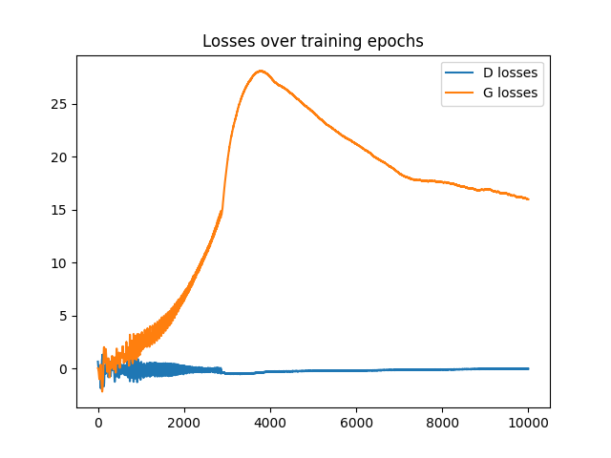
WGAN | 1.00E-03 | 1.00E-03 | 64 | 3 | SGD | 2 | 5 | 2 | 0 | 10000 | 1100 | 1600-1700 | 3000-3700 | 8 |  | 1簇概率较高，其余均匀 |  | 清晰 |  | 0.19-0.20 |  | G loss 降至3.5
 |  |  |  |  |  |  |  |  | 1 |  | 1400 | 1600-1900 | 3300-4000 | 8 |  | 2簇概率较高，其余均匀 |  | 清晰 |  | 0.19-0.21 |  | G loss 降至 5-6
 |  |  |  |  |  |  |  |  | 2 |  | 1700 | 1800-2000 | 4000-4700 | 8 |  | 1簇概率较高，其余较低且均匀 |  | 清晰 |  | 0.19-0.20 |  | G loss 降至10
WGAN | 1.00E-02 | 1.00E-02 | 64 | 1 | SGD | 2 | 5 | 1 | 0 | 10000 | 400 | 460 | 1000-1100 | 8 |  | 较均匀 |  | 较清晰 | 骤降后抖动 | 0.23 |  | G loss 降至0
 |  |  |  |  |  |  |  |  | 1 |  | 540 | 620 | 1500-1600 | 8 |  | 较均匀 |  | 较清晰 | 骤降后抖动 | 0.25 |  | G loss 降至9，簇间有牵连
 |  |  |  |  |  |  |  |  | 2 |  | 480 | 540 | 1100-1200 | 8 |  | 较均匀 |  | 较清晰 | 骤降后抖动 | 0.25 |  | G loss 降至0.5
WGAN | 1.00E-02 | 1.00E-02 | 64 | 1 | SGD | 2 | 5 | 2 | 0 | 10000 | 200 | 240 | 600-700 | 8 |  | 较均匀 |  | 清晰 | 骤降后抖动 | 0.2 |  | G loss 降至1
 |  |  |  |  |  |  |  |  | 1 |  | 200 | 240 | 400-500 | 8 |  | 较均匀 |  | 较清晰 | 骤降后抖动 | 0.21-0.22 |  | G loss 降至 -1.5，为负；有轻微牵连
 |  |  |  |  |  |  |  |  | 2 |  | 200 | 240 | 600-700 | 8 |  | 两簇密度较大，其余略稀疏 |  | 清晰 | 骤降后抖动 | 0.2 |  | G loss降至1,
WGAN | 1.01E+00 | 1.00E-02 | 64 | 3 | SGD | 2 | 5 | 1 | 0 | 10000 | 520 | 580 | 1200 | 8 |  | 较均匀 |  | 有较明显牵连 | 骤降后抖动 | 0.27 |  | G loss降至1,
 |  |  |  |  |  |  |  |  | 1 |  | 300 | 440 | 1400 | 8 |  | 一簇较高，其余均匀 |  | 轻微牵连 | 骤降后抖动 | 0.26 |  | G loss 降至2.5
 |  |  |  |  |  |  |  |  | 2 |  | 400 | 440 | 740 | 8 |  | 较均匀 |  | 有较明显牵连 | 骤降后抖动 | 0.26 |  | G loss 降至0.7
WGAN | 1.01E+00 | 1.00E-02 | 64 | 3 | SGD | 2 | 5 | 2 | 0 | 10000 | 380 | 440 | 700 | 8 |  | 较均匀 |  | 清晰 | 骤降后抖动 | 0.22 |  | G loss 降至1.2
 |  |  |  |  |  |  |  |  | 1 |  | 260 | 280 | 400 | 8 |  | 一簇较高，其余均匀 |  | 清晰 | 骤降后抖动 | 0.21 |  | G loss 降至2.5
 |  |  |  |  |  |  |  |  | 2 |  | 380 | 400 | 700 | 8 |  | 较均匀 |  | 清晰 | 骤降后抖动 | 0.2 |  | G loss 降至2.6

